2023_data
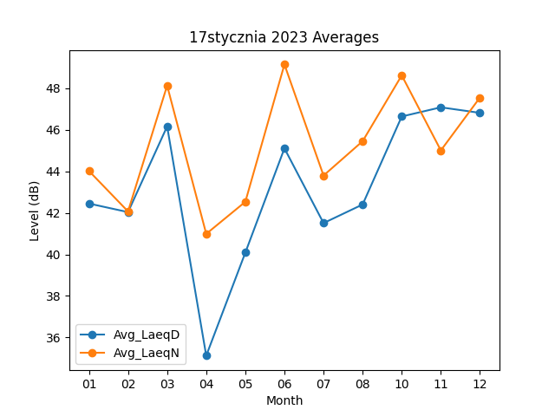
Month | Avg_LaeqD | Avg_LaeqN
01 | 42.448387097 | 44.019354839
02 | 42.035714286 | 42.067857143
03 | 46.164516129 | 48.129032258
04 | 35.12 | 40.986666667
05 | 40.083870968 | 42.532258065
06 | 45.106666667 | 49.146666667
07 | 41.506451613 | 43.796774194
08 | 42.403225806 | 45.451612903
10 | 46.641935484 | 48.622580645
11 | 47.083333333 | 45.006666667
12 | 46.816129032 | 47.55483871

